SSO
Step 1: REQUEST SSO
Client request | https://sso.hnue.edu.vn/OAuth/Login?returnUrl=&force=true |  | HNUE SSO FLOW
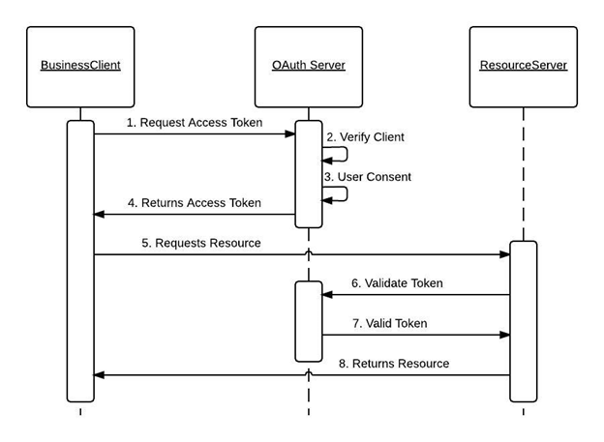
returnUrl | stirng | URL nhận xử lý kết quả sau khi đăng nhập
force | bool | Bật force để tự động đăng nhập SSO
RESPONSE
Login Form | Form | Client thực hiện đăng nhập trên hệ thống SSO HNUE-ID

Step 2: USER LOGIN
REQUEST | https://sso.hnue.edu.vn/OAuth/Login?returnUrl=

Username | string
Password | string
RESPONSE
Redirect to RETURNURL | string | Redirect về địa chỉ nhận kết quả kèm accessToken nếu người dùng đăng nhập thành công
accessToken | string | Mã truy cập xác thực phía SERVER

Step 3: VALIDATE LOGIN
REQUEST | https://sso.hnue.edu.vn/OAuth/getUser?accessToken=

accessToken | string | Mã truy cập xác thực
token | token header string | Mã xác thực ứng dụng SSO (TTCNTT cấp cho từng ứng dụng)
RESPONSE
Id | int | ID người dùng trên hệ thống HNUE ID
Name | string | Tên người dùng
Username | string | Tên đăng nhập
Phone | string | Điện thoại
Email | string | Email

API: ĐĂNG NHẬP TÀI KHOẢN HNUE-ID
REQUEST | https://sso.hnue.edu.vn/api_v2/user/login
METHOD | POST
username | string | Tên đăng nhập
password | string | Mật khẩu
type | string | Loại tài khoản đăng nhập (STAFF: Cán bộ, MASTER_STUDENT: thạc sỹ, STANDARD_STUDENT: sinh viên đại học, GUEST: khách vãng lai)
RESPONSE
ID | int | ID người dùng trên hệ thống HNUE-ID
Name | string | Tên người dùng
Username | string | Tên đăng nhập
Phone | string | Điện thoại
Email | string | Email

Step 2: USER LOGOFF
REQUEST | https://sso.hnue.edu.vn/OAuth/Logoff?returnUrl=

RESPONSE
Redirect to RETURNURL | string | Redirect về địa chỉ returnUrl sau khi đăng xuất tài khoản

